상품제안서
목베개세트 포그넥 목베개+안대+귀마개 세트 | 상품코드: S30416

 |  |  |  |  |  |  | 02-713-8555 | www.synergygift.co.kr
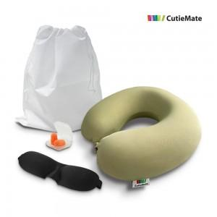 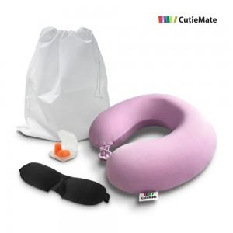 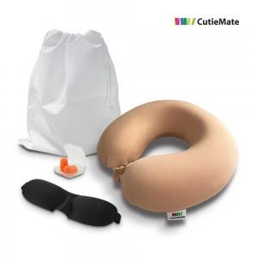

【상세/제작정보】

【인쇄/포장옵션】 | 실크 / 쇼핑백 추가

【공급단가】 | 수량 | 30~ | 100~ | 300~ | 1,000~ | 3,000~
*VAT별도 | 단가 | 12,870원 | 12,670원 | 12,370원 | 11,880원 | 11,380원

【상품 URL】 | https://www.synergygift.co.kr:443/src/goods_detail.php?gdno=30416

